現状コストⅠ
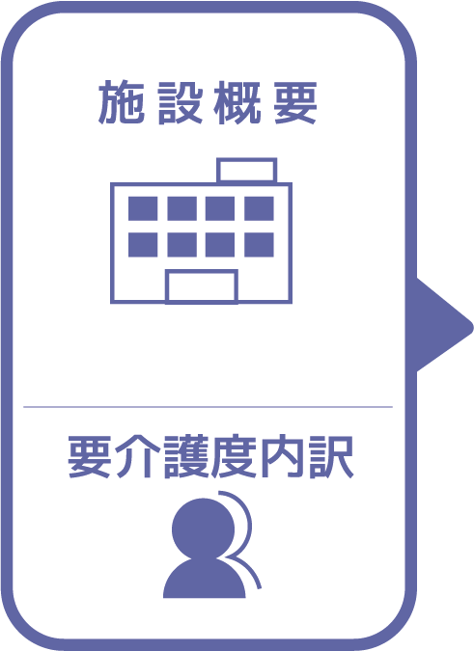
施設名 | ふれあい
種類 | 特別養護老人ホーム
職員数（人） | 37
夜勤人数（人）/日 | 3
平均賃金/月 | ¥240,000
平均分単価（円） | ¥24
定員（人） | 50
Ⅰ Ⅱ（人） | 0
Ⅲ（人） | 9
Ⅳ（人） | 18
Ⅴ（人） | 0

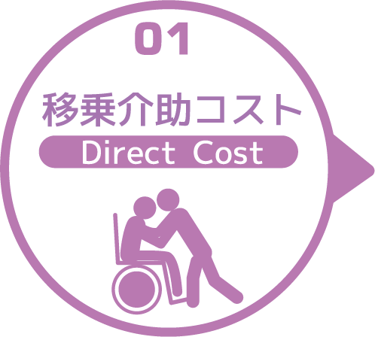
寝室 | 移乗介助対象者（人） | うち二人介助を要する対象者数（人） | のべ介助者数（人）/日 | 介助対象者一人当たりの所要時間（分） | 介助対象者一人当たりの移乗回数/日 | 必要コスト/月 | 必要コスト/年
 | 16 | 6 | 154 | 5 | 7 | ¥552,090 | ¥6,625,080
脱衣室 | 移乗介助対象者（人） | うち二人介助を要する対象者数（人） | のべ介助者数（人）/日 | 介助対象者一人当たりの所要時間（分） | 介助対象者一人当たりの移乗回数/日 | 必要コスト/月 | 必要コスト/年
 | 16 | 6 | 88 | 8 | 4 | ¥35,200 | ¥422,400
浴室 | 移乗介助対象者（人） | うち二人介助を要する対象者数（人） | のべ介助者数（人）/日 | 介助対象者一人当たりの所要時間（分） | 介助対象者一人当たりの移乗回数/日 | 必要コスト/月 | 必要コスト/年
 | 16 | 6 | 88 | 8 | 4 | ¥504,768 | ¥6,057,216
トイレ | 移乗介助対象者（人） | うち二人介助を要する対象者数（人） | のべ介助者数（人）/日 | 介助対象者一人当たりの所要時間（分） | 介助対象者一人当たりの移乗回数/日 | 必要コスト/月 | 必要コスト/年
 | 6 | 0 | 24 | 8 | 4 | ¥4,589 | ¥55,066
 |  |  |  |  |  | コスト合計/月 | コスト合計/年
 |  |  |  |  |  | ¥1,096,647 | ¥13,159,762

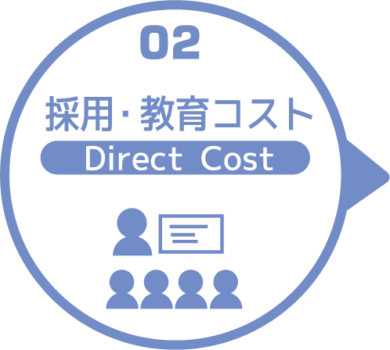
求人広告 | 一ヵ月あたり求人サイト掲載費用/月 | 掲載期間（月）/年 |  |  |  |  | 総コスト/年
 | ¥0 | 0 |  |  |  |  | ¥0
面接 | 一ヵ月あたり面接人数（人）/月 | 一人あたり平均面接時間（分） |  |  |  | 面接コスト/月 | 必要コスト/年
 | 1 | 45 |  |  |  | ¥1,076 | ¥12,906
新人研修（OJT） | 年間入社人数（人）/年 | 一人あたり研修担当職員数/人 | 一日あたり研修時間（分）/日 | 研修期間日数（日） |  | 研修コスト/入社一人 | 必要コスト/年
 | 10 | 6 | 480 | 60 |  | ¥4,129,920 | ¥41,299,200
外部研修 | 研修回数/年 | 平均参加費/回 |  |  |  |  | 必要コスト/年
 | 10 | ¥2,500 |  |  |  |  | ¥25,000
 |  |  |  |  |  | コスト合計/月 | コスト合計/年
 |  |  |  |  |  | ¥4,130,996 | ¥41,337,106

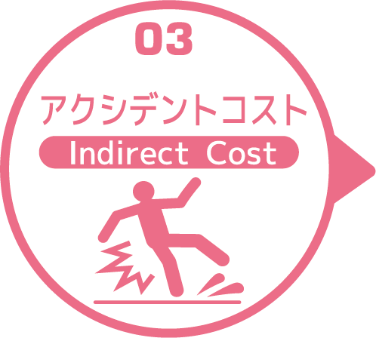
皮膚剥離 | 発生件数/月 | 一件あたり処置時間（分）/件 | 一件あたり報告書作成時間（分）/件 |  |  | 必要コスト/月 | 必要コスト/年
 | 1.5 | 13 | 25 |  |  | ¥1,362 | ¥16,348
褥瘡 | 発生件数/月 | 一件あたり処置時間（分）/件 | 一件あたり報告書作成時間（分）/件 |  |  | 必要コスト/月 | 必要コスト/年
 | 0.5 | 13 | 13 |  |  | ¥311 | ¥3,728
骨折 | 発生件数/月 |  | 一件あたり報告書作成時間（分）/件 |  |  | 必要コスト/月 | 必要コスト/年
 | 0 |  | 0 |  |  | ¥0 | ¥0
通院 | 発生件数/月 | 一件あたり通院介助時間（分）/件 | 一件あたり介助者数（人）/件 |  |  |  | 必要コスト/年
 | 4 | 25 | 1 |  |  |  | ¥2,390
入院 | 発生件数/年 | 一件あたり平均入院期間（日）/件 |  |  |  |  | 損失コスト/年
 | 17 | 18 |  |  |  |  | ¥3,549,600
 |  |  |  |  |  | コスト合計/月 | コスト合計/年
 |  |  |  |  |  | ¥1,673 | ¥3,572,066

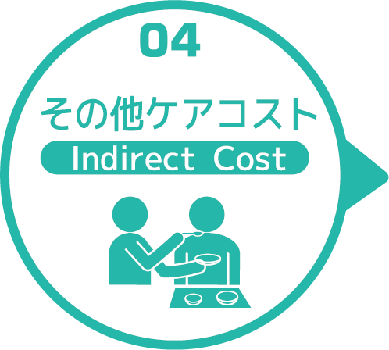
オムツコスト （パッド含む） | オムツ使用者（人） | 一日あたり総使用枚数/(人) | 一枚あたりオムツ単価/枚 |  |  | 必要コスト/月 | 必要コスト/年
 | 14 | 5 | ¥42 |  |  | ¥88,200 | ¥1,058,400
オムツ交換コスト | 介助が必要な対象者（人） | うち二人介助を要する対象者（人） | のべ介助者数（人）/日 | 介助対象者一人当たりの介助所要時間（分） | 介助対象者一人当たりの交換回数/日 | 必要コスト/月 | 必要コスト/年
 | 7 | 0 | 28 | 7 | 4 | ¥140,532 | ¥1,686,384
食事介助コスト | 介助が必要な対象者（人） | 食事介助に付くスタッフ（人）/回 |  | 介助対象者一人当たりの介助所要時間（分） | 介助対象者一人当たりの介助回数/日 | 必要コスト/月 | 必要コスト/年
 | 7 | 25 |  | 35 | 2 | ¥1,254,750 | ¥15,057,000
 |  |  |  |  |  | コスト合計/月 | コスト合計/年
 |  |  |  |  |  | ¥1,483,482 | ¥17,801,784
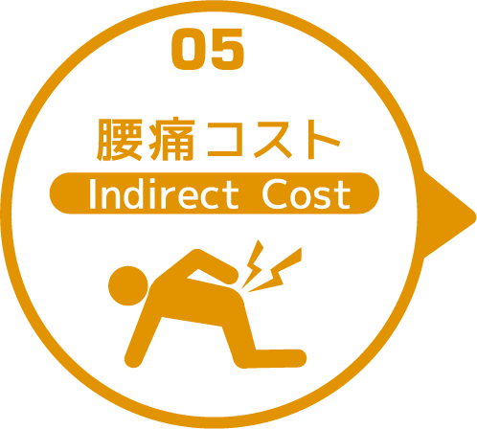

 | 介護職員数 | 年間サービス活動収益（売上） | 人件費率 | 腰痛保持率 | 低下能力係数 |  | 損失コスト
 | 37 | ¥211,700,000 | 65% | 0% | 7% |  | ¥0

 |  |  |  |  |  | 月間総コスト | 年間総コスト
 |  |  |  |  |  | ¥6,712,797.30 | ¥75,870,718

